1.2 numaralı iş detayı
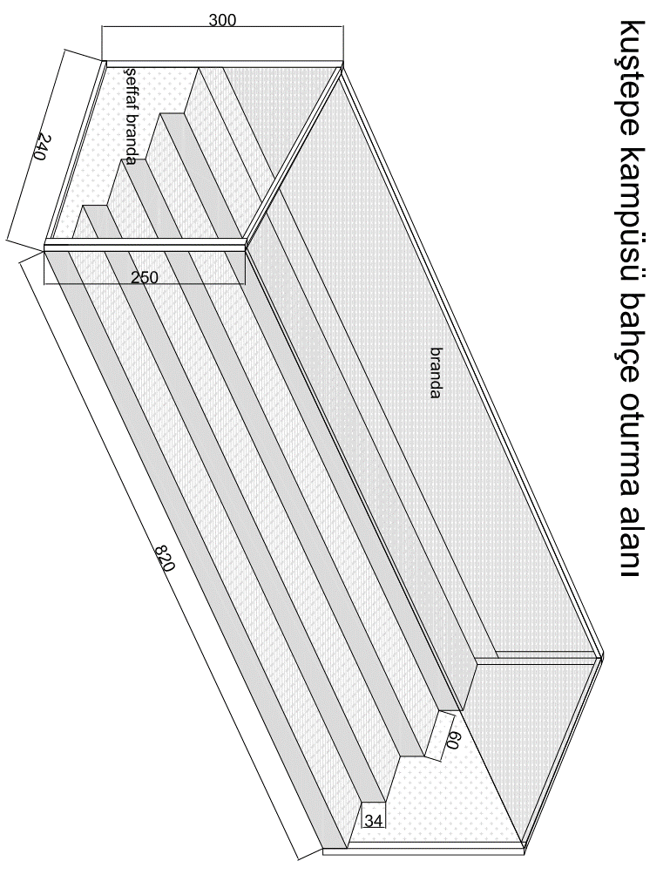

İlişikte gönderilen çizim ve yer keşfi doğrultusunda 4 katlı,
oturma kısmı teak deck kaplama, sırt kısmı boyalı 2 mm saç
yanları şeffaf, arka ve üst kısmı branda ile kaplı, 40*60*2mm,
80*80*2 mm kutu profil konstrüksiyon üzerine oturur
oturma alanı oluşturulması

